상품제안서
PGA 70자동+75자동무지 세트 | 상품코드: S07614

 |  |  |  |  |  |  | 02-713-8555 | www.synergygift.co.kr
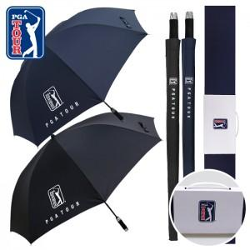

【상세/제작정보】

【인쇄/포장옵션】 | [손잡이] 실크, [원단] 실크 / 종이상자

【공급단가】 | 수량 | 30~ | 100~ | 500~ | 1,000~ | 3,000~
*VAT별도 | 단가 | 23,000원 | 21,520원 | 20,200원 | 19,700원 | 19,500원

【상품 URL】 | https://www.synergygift.co.kr:443/src/goods_detail.php?gdno=17105

